Estadísticas
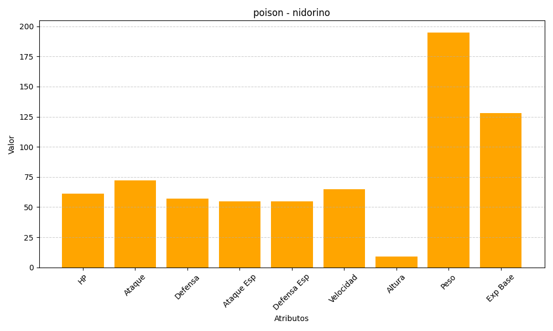
ID | Nombre | Tipo | HP | Ataque | Defensa | Ataque Especial | Defensa Especial | Velocidad | Altura | Peso | Experiencia Base
33 | nidorino | poison | 61 | 72 | 57 | 55 | 55 | 65 | 9 | 195 | 128

